Лист1
STE82-12\KRN-100 |  |  |  |  |  |  |  |  |  |  |  |  |  | {projectSection} |  |  |  |  |  |  |  |  |  |  |  |  |  |  |  |  |  |  |  |  |  |  |  |  | {date}

{object}

DIAGRAMMA |  |  |  |  |  |  |  |  |  | {numberOfTheWeldedJoint}
{projectSection} |  |  |  |  |  |  |  |  |  | {dimeterAndThickness} |  |  |  |  |  |  |  |  |  |  | {steelGrade}
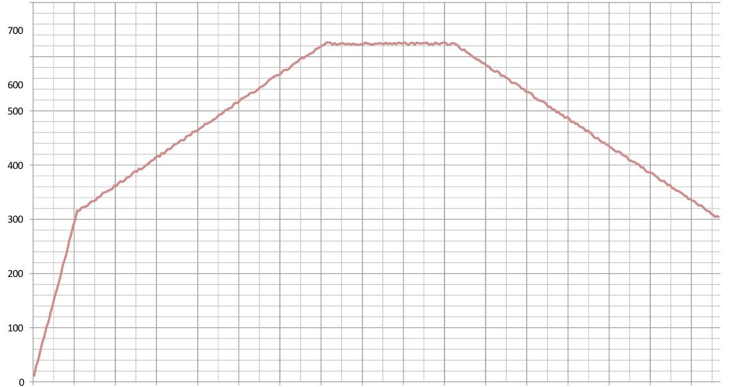
1:1LOW:KANAL кан 1.С

 |  |  |  |  |  |  |  |  |  |  |  |  |  |  |  |  |  |  |  |  |  |  |  |  |  |  |  |  |  |  |  |  |  |  |  |  |  |  |  |  |  |  |  |  |  | 36

 | {time1} | {time2} | {time3} | {time4} | {time5} | {time6} | {time7} | {time8} | {time9} |  | {time10} | {time11} | {time12} | {time13} | {time14} | {time15} | {time16} | {time17} | {time18} | {time19} | {time20} | {time21} | {time22} | {time23} | {time24} | {time25} | {time26} | {time27} | {time28} | {time29} | {time30} | {time31} | {time32} | {time33} | {time34} | {time35} | {time36} | {time37} | {time38} | {time39} | {time40} | {time41} | {time42} | {time43} | {time44}
 |  |  |  |  |  |  |  |  |  |  |  |  |  |  |  |  |  |  |  |  |  |  |  |  |  |  |  |  |  |  |  |  |  |  |  |  |  |  |  |  | Принято:
 |  |  |  |  |  |  |  |  |  |  |  |  |  | {Supervisor}
 |  |  |  |  |  |  |  |  |  |  |  |  |  | {Operator}

